K. Robusta
TABEL 44 |  |  |  |  |  |  |  |  |  | khonik |  |  |  |  |  | K. Robusta
REKAPITULASI LUAS AREAL, PRODUKSI DAN PRODUKTIVITAS PERKEBUNAN RAKYAT
TANAMAN TAHUNAN DI JAWA TENGAH TAHUN 2024
KOMODITAS : KOPI ROBUSTA

No | Kabupaten/Kota | Areal (Ha) |  |  |  | Produksi |  | Jumlah Petani Pekebun (KK) | Rata0rata Kepemilikan Lahan (Ha/KK)

 |  | TBM | TM | TT/TR | Jumlah | Jumlah (Ton) | Rata-rata (Kg/Ha) |  |  |  |  | BERDASARKAN TOTAL AREAL |  | BERDASARKAN JUMLAH PRODUKSI

Luas Areal Kopi Robusta Jateng (Ha)
Kab. Temanggung | 12,207.26
Kab. Semarang | 3,539.66
Kab. Kendal | 2,947.70
Kab. Jepara | 2,815.83
Kab. Magelang | 2,136.90
Kab. Pati | 2,134.13
Kab. Banjarnegara | 1,937.08
Kab. Purbalingga | 1,682.47
Kab. Wonosobo | 1,491.89
Kab. Brebes | 1,444.00
Kab. Batang | 1,025.39
Kab. Kudus | 712.60
Kab. Pemalang | 660.27
Kab. Pekalongan | 615.96
Kab. Banyumas | 595.99
Kab. Purworejo | 578.93
Kab. Cilacap | 449.15
Kab. Kebumen | 292.50
Kab. Boyolali | 187.27
Kab. Wonogiri | 183.00
Kab. Rembang | 146.00
Kab. Klaten | 102.50
Kab. Tegal | 53.43
Kota Salatiga | 24.31
Kab. Karanganyar | 17.64
Kab. Grobogan | 4.54
Kab. Blora | 3.79
Kota Semarang | 3.00
Kab. Sragen | 2.20
1 | 2 | 4 | 5 | 6 | 3 | 7 | 8 | 9 | 10 |  |  | KAB/KOTA | TOTAL AREAL | KAB/KOTA | PRODUKSI
1 | Kab. Cilacap | 188.14 | 227.87 | 33.14 | 449.15 | 147.71 | 648 | 1,216 | 0.37 |  |  | Kab. Temanggung | 12,207.26 | Kab. Temanggung | 8,368.95
2 | Kab. Banyumas | 68.50 | 469.91 | 57.58 | 595.99 | 320.63 | 682 | 6,169 | 0.10 |  |  | Kab. Semarang | 3,539.66 | Kab. Semarang | 2,219.69
3 | Kab. Purbalingga | 359.27 | 1,149.06 | 174.14 | 1,682.47 | 216.38 | 188 | 5,481 | 0.31 |  |  | Kab. Kendal | 2,947.70 | Kab. Kendal | 2,069.26
4 | Kab. Banjarnegara | 224.63 | 1,581.77 | 130.68 | 1,937.08 | 1,106.37 | 699 | 11,795 | 0.16 |  |  | Kab. Jepara | 2,815.83 | Kab. Magelang | 2,006.67
5 | Kab. Kebumen | 89.50 | 183.00 | 20.00 | 292.50 | 145.20 | 793 | 2,131 | 0.14 |  |  | Kab. Magelang | 2,136.90 | Kab. Pati | 1,537.25
6 | Kab. Purworejo | 169.41 | 356.61 | 52.91 | 578.93 | 164.82 | 462 | 6,538 | 0.09 |  |  | Kab. Pati | 2,134.13 | Kab. Jepara | 1,285.36
7 | Kab. Wonosobo | 264.51 | 1,009.44 | 217.94 | 1,491.89 | 930.75 | 922 | 14,345 | 0.10 |  |  | Kab. Banjarnegara | 1,937.08 | Kab. Banjarnegara | 1,106.37
8 | Kab. Magelang | 392.40 | 1,729.20 | 15.30 | 2,136.90 | 2,006.67 | 1,160 | 12,332 | 0.17 |  |  | Kab. Purbalingga | 1,682.47 | Kab. Wonosobo | 930.75
9 | Kab. Boyolali | 6.68 | 150.09 | 30.50 | 187.27 | 188.90 | 1,259 | 2,879 | 0.07 | kk? | self0answerd paste | Kab. Wonosobo | 1,491.89 | Kab. Brebes | 827.39
10 | Kab. Klaten | 85.42 | 15.95 | 1.13 | 102.50 | 13.20 | 828 | 702 | 0.15 |  |  | Kab. Brebes | 1,444.00 | Kab. Batang | 677.04
11 | Kab. Sukoharjo | - | - | - | - | - | - | - | - |  |  | Kab. Batang | 1,025.39 | Kab. Kudus | 636.32
12 | Kab. Wonogiri | 45.00 | 117.00 | 21.00 | 183.00 | 47.77 | 408 | 617 | 0.30 |  |  | Kab. Kudus | 712.60 | Kab. Pekalongan | 468.65
13 | Kab. Karanganyar | 6.56 | 10.95 | 0.13 | 17.64 | 3.66 | 334 | 276 | 0.06 |  |  | Kab. Pemalang | 660.27 | Kab. Banyumas | 320.63
14 | Kab. Sragen | - | 2.00 | 0.20 | 2.20 | 0.41 | 205 | 20 | 0.11 |  |  | Kab. Pekalongan | 615.96 | Kab. Pemalang | 253.12
Produksi Kopi Robusta Jateng (Ton)
Kab. Temanggung | 8,368.95
Kab. Semarang | 2,219.69
Kab. Kendal | 2,069.26
Kab. Magelang | 2,006.67
Kab. Pati | 1,537.25
Kab. Jepara | 1,285.36
Kab. Banjarnegara | 1,106.37
Kab. Wonosobo | 930.75
Kab. Brebes | 827.39
Kab. Batang | 677.04
Kab. Kudus | 636.32
Kab. Pekalongan | 468.65
Kab. Banyumas | 320.63
Kab. Pemalang | 253.12
Kab. Purbalingga | 216.38
Kab. Boyolali | 188.90
Kab. Purworejo | 164.82
Kab. Cilacap | 147.71
Kab. Kebumen | 145.20
Kab. Rembang | 56.33
Kab. Wonogiri | 47.77
Kab. Tegal | 16.54
Kab. Klaten | 13.20
Kota Salatiga | 8.19
Kab. Karanganyar | 3.66
Kab. Grobogan | 2.50
Kab. Sragen | 0.41
Kab. Blora | 0.40
Kota Semarang | 0.38
15 | Kab. Grobogan | 1.25 | 3.29 | - | 4.54 | 2.50 | 760 | 63 | 0.07 |  |  | Kab. Banyumas | 595.99 | Kab. Purbalingga | 216.38
16 | Kab. Blora | 1.79 | 2.00 | - | 3.79 | 0.40 | 200 | 11 | 0.34 |  |  | Kab. Purworejo | 578.93 | Kab. Boyolali | 188.90
17 | Kab. Rembang | 75.00 | 65.00 | 6.00 | 146.00 | 56.33 | 867 | 1,185 | 0.12 |  |  | Kab. Cilacap | 449.15 | Kab. Purworejo | 164.82
18 | Kab. Pati | 236.01 | 1,898.12 | - | 2,134.13 | 1,537.25 | 810 | 6,079 | 0.35 |  |  | Kab. Kebumen | 292.50 | Kab. Cilacap | 147.71
19 | Kab. Kudus | 58.22 | 650.63 | 3.75 | 712.60 | 636.32 | 978 | 2,440 | 0.29 |  |  | Kab. Boyolali | 187.27 | Kab. Kebumen | 145.20
20 | Kab. Jepara | 874.41 | 1,913.38 | 28.04 | 2,815.83 | 1,285.36 | 672 | 7,524 | 0.37 | petani kk; | self0answerd paste | Kab. Wonogiri | 183.00 | Kab. Rembang | 56.33
21 | Kab. Demak | - | - | - | - | - | - | - | - |  |  | Kab. Rembang | 146.00 | Kab. Wonogiri | 47.77
22 | Kab. Semarang | 434.59 | 2,960.02 | 145.05 | 3,539.66 | 2,219.69 | 750 | 18,589 | 0.19 |  |  | Kab. Klaten | 102.50 | Kab. Tegal | 16.54
23 | Kab. Temanggung | 745.72 | 11,189.96 | 271.58 | 12,207.26 | 8,368.95 | 748 | 48,877 | 0.25 | pendataan dilahan perhutani? | self0answerd paste | Kab. Tegal | 53.43 | Kab. Klaten | 13.20
24 | Kab. Kendal | 318.78 | 2,610.07 | 18.85 | 2,947.70 | 2,069.26 | 793 | 12,735 | 0.23 |  |  | Kota Salatiga | 24.31 | Kota Salatiga | 8.19
25 | Kab. Batang | 86.00 | 896.69 | 42.70 | 1,025.39 | 677.04 | 755 | 9,321 | 0.11 |  |  | Kab. Karanganyar | 17.64 | Kab. Karanganyar | 3.66
26 | Kab. Pekalongan | 19.90 | 594.06 | 2.00 | 615.96 | 468.65 | 789 | 1,986 | 0.31 |  |  | Kab. Grobogan | 4.54 | Kab. Grobogan | 2.50
27 | Kab. Pemalang | 160.19 | 383.53 | 116.55 | 660.27 | 253.12 | 660 | 3,492 | 0.19 |  |  | Kab. Blora | 3.79 | Kab. Sragen | 0.41
28 | Kab. Tegal | 18.55 | 33.88 | 1.00 | 53.43 | 16.54 | 488 | 643 | 0.08 |  |  | Kota Semarang | 3.00 | Kab. Blora | 0.40
29 | Kab. Brebes | 567.20 | 874.80 | 2.00 | 1,444.00 | 827.39 | 946 | 8,150 | 0.18 |  |  | Kab. Sragen | 2.20 | Kota Semarang | 0.38
30 | Kota Surakarta | - | - | - | - | - | - | - | -
31 | Kota Salatiga | 1.50 | 21.03 | 1.78 | 24.31 | 8.19 | 389 | 395 | 0.06
32 | Kota Semarang | - | 1.00 | 2.00 | 3.00 | 0.38 | 380 | 30 | 0.10
JAWA TENGAH 2024 |  | 5,499.13 | 31,100.31 | 1,395.95 | 37,995.39 | 23,719.84 | 763 | 186,021 | 0.20
JAWA TENGAH 2023 |  | 5,267.35 | 32,425.11 | 1,186.87 | 38,879.33 | 23,894.55 | 737 | 188,749 | 0.21
JAWA TENGAH 2022 |  | 6,249.53 | 30,933.59 | 1,414.17 | 38,597.29 | 22,355.64 | 723 | 189,191 | 0.20
JAWA TENGAH 2021 |  | 6,005.42 | 30,655.53 | 1,844.70 | 38,505.65 | 23,591.66 | 770 | 190,406 | 0.20
JAWA TENGAH 2020 |  | 6,083.66 | 30,241.74 | 1,788.60 | 38,114.00 | 23,279.86 | 770 | 187,408 | 0.20
JAWA TENGAH 2019 |  | 5,957.95 | 29,118.89 | 2,406.92 | 37,483.76 | 21,609.54 | 742 | 185,198 | 0.20
 | Wujud Produksi : Kopi Wose
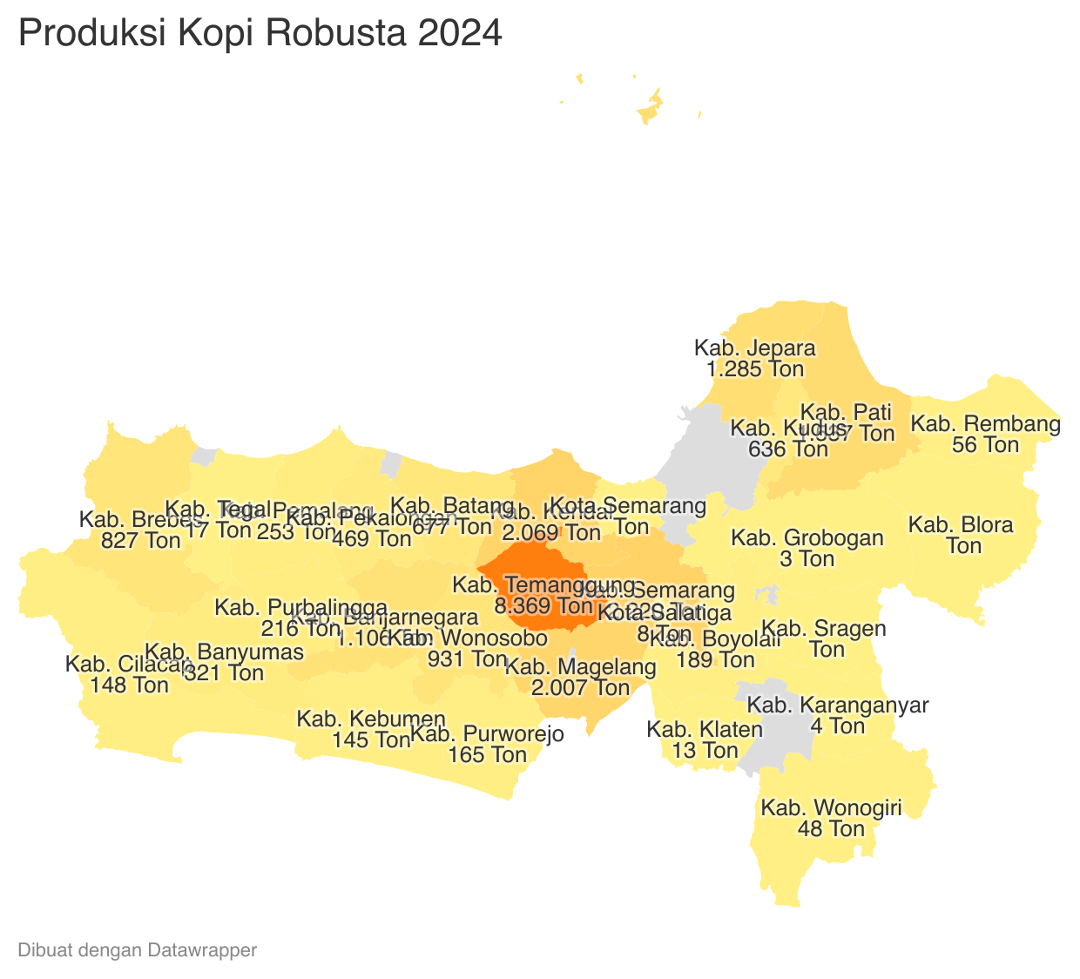
 |  |  |  |  |  |  |  |  |  |  |  | 15,096.60 |  | https://datawrapper.dwcdn.net/UqWHl/1/
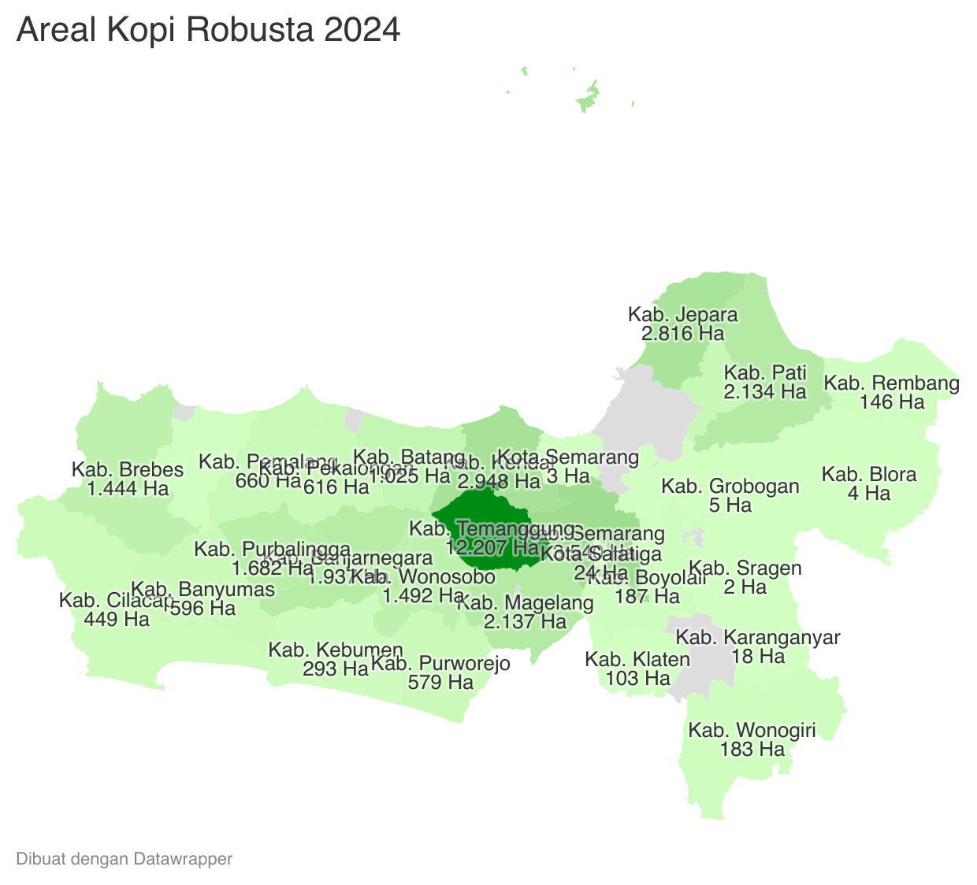
 |  |  |  |  |  |  | https://datawrapper.dwcdn.net/pbpmF/1/
Perkembangan Produksi Kopi Robusta
 | Tahun | Produksi
 | 2024 | 23,719.84
 | 2023 | 23,894.55
 | 2022 | 22,355.64
 | 2021 | 23,591.66
 | 2020 | 23,279.86
 | 2019 | 21,609.54
 | 2018 | 20,519.58
 | 2017 | 13,373.26
 | 2016 | 14,920.82
 | 2015 | 18,505.39
 | 2014 | 21,127.48
 | 2013 | 17,610.34
 | 2012 | 17,431.97

